Data
Holdbarhet av |  | Eosinofine granulocytter i kjøleskap

Tillatt bias | 16.8 | %, og tillatt totalfeil |  | 29.2 | %

0 | 0.07 | 0.12 | 0.11 | 0.16 | 0.27 | 0.11 | 0.28 | 0.07 | 0.34 | 0.15 | 0.12 | 0.18
12 | 0.05 | 0.1 | 0.12 | 0.17 | 0.24 | 0.11 | 0.26 | 0.07 | 0.36 | 0.14 | 0.17 | 0.19
24 | 0.07 | 0.12 | 0.13 | 0.17 | 0.27 | 0.09 | 0.32 | 0.07 | 0.28 | 0.12 | 0.15 | 0.2
36 | 0.06 | 0.12 | 0.12 | 0.17 | 0.27 | 0.1 | 0.29 | 0.06 | 0.33 | 0.13 | 0.12 | 0.22
48 | 0.06 | 0.12 | 0.1 | 0.17 | 0.26 | 0.1 | 0.33 | 0.05 | 0.32 | 0.16 | 0.1 | 0.2
60 | 0.07 | 0.11 | 0.14 | 0.16 | 0.24 | 0.08 | 0.33 | 0.07 | 0.33 | 0.14 | 0.12 | 0.21
72 | 0.06 | 0.13 | 0.11 | 0.17 | 0.23 | 0.07 | 0.27 | 0.08 | 0.33 | 0.13 | 0.15 | 0.2
84
 | Tid 0 | Tid 1 | Tid 2 | Tid 3 | Tid 4 | Tid 5 | Tid 6 | Tid 7 | Tid 8
Timer | 0 | 12 | 24 | 36 | 48 | 60 | 72 | 84
Prøve nr | Målte verdier
1 | 0.07 | 0.05 | 0.07 | 0.06 | 0.06 | 0.07 | 0.06
2 | 0.12 | 0.1 | 0.12 | 0.12 | 0.12 | 0.11 | 0.13
3 | 0.11 | 0.12 | 0.13 | 0.12 | 0.1 | 0.14 | 0.11
4 | 0.16 | 0.17 | 0.17 | 0.17 | 0.17 | 0.16 | 0.17
5 | 0.27 | 0.24 | 0.27 | 0.27 | 0.26 | 0.24 | 0.23
6 | 0.11 | 0.11 | 0.09 | 0.1 | 0.1 | 0.08 | 0.07
7 | 0.28 | 0.26 | 0.32 | 0.29 | 0.33 | 0.33 | 0.27
8 | 0.07 | 0.07 | 0.07 | 0.06 | 0.05 | 0.07 | 0.08
9 | 0.34 | 0.36 | 0.28 | 0.33 | 0.32 | 0.33 | 0.33
10 | 0.15 | 0.14 | 0.12 | 0.13 | 0.16 | 0.14 | 0.13
11 | 0.12 | 0.17 | 0.15 | 0.12 | 0.1 | 0.12 | 0.15
12 | 0.18 | 0.19 | 0.2 | 0.22 | 0.2 | 0.21 | 0.2
13 | 0.2 | 0.16 | 0.17 | 0.16 | 0.17 | 0.17 | 0.15
14 | 0.11 | 0.12 | 0.11 | 0.1 | 0.1 | 0.12 | 0.1
15 | 0.11 | 0.11 | 0.13 | 0.13 | 0.11 | 0.13 | 0.13
16 | 0.09 | 0.1 | 0.11 | 0.1 | 0.08 | 0.1 | 0.09
17 | 0.19 | 0.23 | 0.18 | 0.17 | 0.23 | 0.18 | 0.2
18 | 0.12 | 0.13 | 0.13 | 0.11 | 0.13 | 0.12 | 0.12
19 | 0.13 | 0.1 | 0.12 | 0.1 | 0.12 | 0.11 | 0.11
20 | 0.12 | 0.14 | 0.13 | 0.12 | 0.14 | 0.14 | 0.14
21
22
23
24
25
26
27
28
29
30
31
32
33 |  |  |  |  |  |  |  |  |  | Figur 1. Hver linje representerer måleverdiene for en enkelt prøve.
34
35
36
37
38
39
40
41
42
43
44
45
46
47
48
49
50

 | Prosent (blå tall er større enn tillatt totalfeil)

0 | 100.00 | 100.00 | 100.00 | 100.00 | 100.00 | 100.00 | 100.00 | 100.00 | 100.00 | 100.00 | 100.00 | 100.00
12 | 71.43 | 83.33 | 109.09 | 106.25 |  | 100.00 | 92.86 | 100.00 | 105.88 | 93.33 | 141.67 | 105.56
24 | 100.00 | 100.00 | 118.18 | 106.25 | 100.00 | 81.82 | 114.29 | 100.00 | 82.35 | 80.00 | 125.00 | 111.11
36 | 85.71 | 100.00 | 109.09 | 106.25 | 100.00 | 90.91 | 103.57 | 85.71 | 97.06 | 86.67 | 100.00 | 122.22
48 | 85.71 | 100.00 | 90.91 | 106.25 | 96.30 | 90.91 | 117.86 | 71.43 | 94.12 | 106.67 | 83.33 | 111.11
60 | 100.00 | 91.67 | 127.27 | 100.00 | 88.89 | 72.73 | 117.86 | 100.00 | 97.06 | 93.33 | 100.00 | 116.67
72 | 85.71 | 108.33 | 100.00 | 106.25 | 85.19 | 63.64 | 96.43 | 114.29 | 97.06 | 86.67 | 125.00 | 111.11
84 | 0.00 | 0.00 | 0.00 | 0.00 | 0.00 | 0.00 | 0.00 | 0.00 | 0.00 | 0.00 | 0.00 | 0.00
 | 0.00 | 0.00 | 0.00 | 0.00 | 0.00 | 0.00 | 0.00 | 0.00 | 0.00 | 0.00 | 0.00 | 0.00
Prøve nr | Tid 0 | Tid 1 | Tid 2 | Tid 3 | Tid 4 | Tid 5 | Tid 6 | Tid 7 | Tid 8
1 | 100.00 | 71.43 | 100.00 | 85.71 | 85.71 | 100.00 | 85.71
2 | 100.00 | 83.33 | 100.00 | 100.00 | 100.00 | 91.67 | 108.33
3 | 100.00 | 109.09 | 118.18 | 109.09 | 90.91 | 127.27 | 100.00
4 | 100.00 | 106.25 | 106.25 | 106.25 | 106.25 | 100.00 | 106.25
5 | 100.00 |  | 100.00 | 100.00 | 96.30 | 88.89 | 85.19
6 | 100.00 | 100.00 | 81.82 | 90.91 | 90.91 | 72.73 | 63.64
7 | 100.00 | 92.86 | 114.29 | 103.57 | 117.86 | 117.86 | 96.43
8 | 100.00 | 100.00 | 100.00 | 85.71 | 71.43 | 100.00 | 114.29
9 | 100.00 | 105.88 | 82.35 | 97.06 | 94.12 | 97.06 | 97.06
10 | 100.00 | 93.33 | 80.00 | 86.67 | 106.67 | 93.33 | 86.67
11 | 100.00 | 141.67 | 125.00 | 100.00 | 83.33 | 100.00 | 125.00
12 | 100.00 | 105.56 | 111.11 | 122.22 | 111.11 | 116.67 | 111.11
13 | 100.00 | 80.00 | 85.00 | 80.00 | 85.00 | 85.00 | 75.00
14 | 100.00 | 109.09 | 100.00 | 90.91 | 90.91 | 109.09 | 90.91
15 | 100.00 | 100.00 | 118.18 | 118.18 | 100.00 | 118.18 | 118.18
16 | 100.00 | 111.11 | 122.22 | 111.11 | 88.89 | 111.11 | 100.00
17 | 100.00 | 121.05 | 94.74 | 89.47 | 121.05 | 94.74 | 105.26
18 | 100.00 | 108.33 | 108.33 | 91.67 | 108.33 | 100.00 | 100.00
19 | 100.00 | 76.92 | 92.31 | 76.92 | 92.31 | 84.62 | 84.62
20 | 100.00 | 116.67 | 108.33 | 100.00 | 116.67 | 116.67 | 116.67
21
22
23
24
25
26
27
28
29
30
31
32
33
34
35
36
37
38
39 |  |  |  |  |  |  |  |  |  | Figur 2. De røde punktene viser gjennomsnitt for hvert tidspunkt, i prosent av utgangsverdi. De lottrette intervallene er 90% konfidensintervall for gjennomsnittene, og området mellom de røde linjene er tillatt bias. De blå punktene markerer enkeltverdier i prosent av utgangsverdi, og området mellom de blå linjene er tillatt totalfeil.
40
41
42
43
44
45
46
47
48
49
50
Mean | 100.00 | 101.71 | 102.41 | 97.27 | 97.89 | 101.24 | 98.52
n | 20.00 | 19.00 | 20.00 | 20.00 | 20.00 | 20.00 | 20.00 | 0.00 | 0.00
SD | 0.00 | 16.64 | 13.62 | 12.15 | 13.04 | 13.77 | 15.46
SEM | 0.00 | 3.82 | 3.05 | 2.72 | 2.92 | 3.08 | 3.46
t | 1.73 | 1.73 | 1.73 | 1.73 | 1.73 | 1.73 | 1.73
t x SEM | 0.00 | 6.62 | 5.27 | 4.70 | 5.04 | 5.32 | 5.98
Minimum | 100.00 | 71.43 | 80.00 | 76.92 | 71.43 | 72.73 | 63.64
Maksimum | 100.00 | 141.67 | 125.00 | 122.22 | 121.05 | 127.27 | 125.00
Bias nedre gr | 83.23 | 83.23 | 83.23 | 83.23 | 83.23 | 83.23 | 83.23 | 83.23 | 83.23
Bias øvre gr | 116.77 | 116.77 | 116.77 | 116.77 | 116.77 | 116.77 | 116.77 | 116.77 | 116.77
TEA nedre gr | 70.85 | 70.85 | 70.85 | 70.85 | 70.85 | 70.85 | 70.85 | 70.85 | 70.85
TEA øvre gr | 129.15 | 129.15 | 129.15 | 129.15 | 129.15 | 129.15 | 129.15 | 129.15 | 129.15

Krav
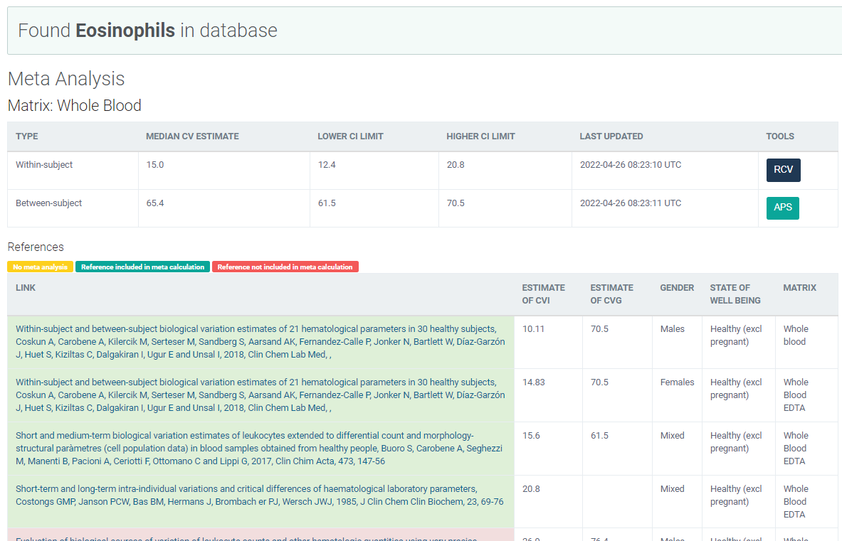
Legge inn:
15 | CVi
65.4 | CVg | Prosent
 | ROT av (CVi2 + CVg2) | 67.10
 | I < | 7.50
 | B < | 16.77
 | TE< | 29.15

Kopi fra EFLM database 210811 |  | EFLM Biological Variation

